상품제안서
아노다이징 우드상패 KGI2026) 415-1 | 상품코드: F32436

 |  |  |  |  |  |  | 02-412-0044 | www.easy1.co.kr
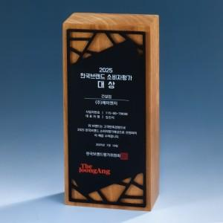

【상세/제작정보】

【인쇄/포장옵션】 | / 포장불가능

【공급단가】 | 수량 | 1~ | 10~ | 30~ | 50~ | 100~
*VAT별도 | 단가 | 96,000원 | 94,400원 | 92,000원 | 90,390원 | 88,000원

【상품 URL】 | https://dev.easy1.co.kr:443/src/goods_detail.php?gdno=32436

